상품제안서
노블리스골드펜(중)+채색십장생자개명함 | 상품코드: S17355

 |  |  |  |  |  |  | 02-713-8555 | www.synergygift.co.kr
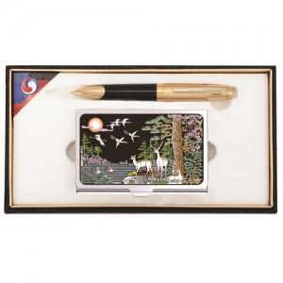

【상세/제작정보】

【인쇄/포장옵션】 | 레이저 / 포장지포장

【공급단가】 | 수량 | 50~ | 100~ | 500~ | 1,000~ | 2,000~
*VAT별도 | 단가 | 15,790원 | 15,210원 | 14,620원 | 14,040원 | 13,680원

【상품 URL】 | https://www.synergygift.co.kr:443/src/goods_detail.php?gdno=8467

